chart
5月26日 至 6月15日 AO3中文同人发布数
2020-05-26 | 196
2020-05-27 | 241
2020-05-28 | 200
2020-05-29 | 202
2020-05-30 | 258
2020-05-31 | 276
2020-06-01 | 191
2020-06-02 | 146
2020-06-03 | 181
2020-06-04 | 218
2020-06-05 | 242
2020-06-06 | 325
2020-06-07 | 450
2020-06-08 | 364
2020-06-09 | 358
2020-06-10 | 232
2020-06-11 | 672
2020-06-12 | 612
2020-06-13 | 553
2020-06-14 | 482
2020-06-15 | 482

5月26日 至 6月15日 AO3中文同人发布数与英文同人对比图
 | 中文 | 英文 | 占比
2020-05-26 | 196 | 5209 | 3.76%
2020-05-27 | 241 | 5151 | 4.68%
2020-05-28 | 200 | 5046 | 3.96%
2020-05-29 | 202 | 5033 | 4.01%
2020-05-30 | 258 | 5334 | 4.84%
2020-05-31 | 276 | 5689 | 4.85%
2020-06-01 | 191 | 5111 | 3.74%
2020-06-02 | 146 | 5123 | 2.85%
2020-06-03 | 181 | 5185 | 3.49%
2020-06-04 | 218 | 5520 | 3.95%
2020-06-05 | 242 | 5654 | 4.28%
2020-06-06 | 325 | 6201 | 5.24%
2020-06-07 | 450 | 6735 | 6.68%
2020-06-08 | 364 | 6688 | 5.44%
2020-06-09 | 358 | 7099 | 5.04%
2020-06-10 | 232 | 7388 | 3.14%
2020-06-11 | 672 | 7671 | 8.76%
2020-06-12 | 612 | 8114 | 7.54%
2020-06-13 | 553 | 9189 | 6.02%
2020-06-14 | 482 | 10179 | 4.74%
2020-06-15 | 482 | 10178 | 4.74%

不同周数中文发文趋势对比
 | 01.04-01.10 | 02.22-02.28 | 02.29-03.06 | 05.26-06.01 | 06.02-06.8 | 06.09-06.15
 | 548 | 993 | 1146 | 196 | 146 | 358
 | 573 | 989 | 540 | 241 | 181 | 232
 | 494 | 921 | 640 | 200 | 218 | 672
 | 440 | 988 | 611 | 202 | 242 | 612
 | 459 | 963 | 544 | 258 | 325 | 553
 | 448 | 1082 | 667 | 276 | 450 | 482
 | 460 | 1234 | 531 | 191 | 364 | 482

不同周数总中文同人发布量对比
01.04-01.10 | 3422
02.22-02.28 | 7170
02.29-03.06 | 4679
05.26-06.01 | 1564
06.02-06.8 | 1926
06.09-06.15 | 3391

Sheet3
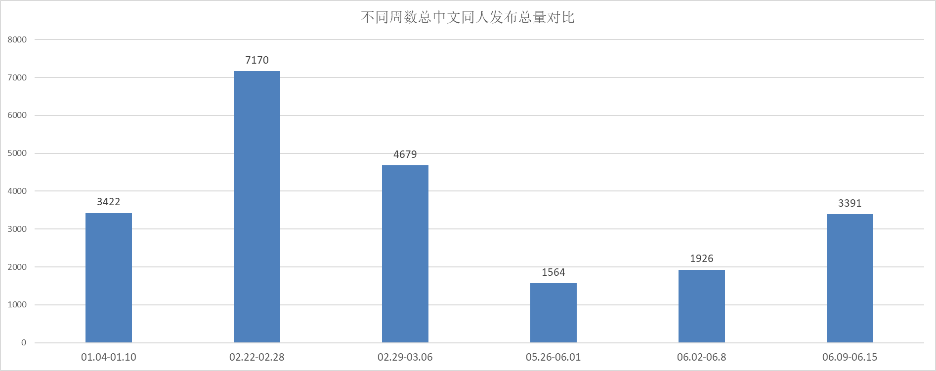
5月26日 至 6月15日 AO3中文同人发布数
2020-05-26 | 196
2020-05-27 | 241
2020-05-28 | 200
2020-05-29 | 202
2020-05-30 | 258
2020-05-31 | 276
2020-06-01 | 191
2020-06-02 | 146
2020-06-03 | 181
2020-06-04 | 218
2020-06-05 | 242
2020-06-06 | 325
2020-06-07 | 450
2020-06-08 | 364
2020-06-09 | 358
2020-06-10 | 232
2020-06-11 | 672
2020-06-12 | 612
2020-06-13 | 553
2020-06-14 | 482
2020-06-15 | 482

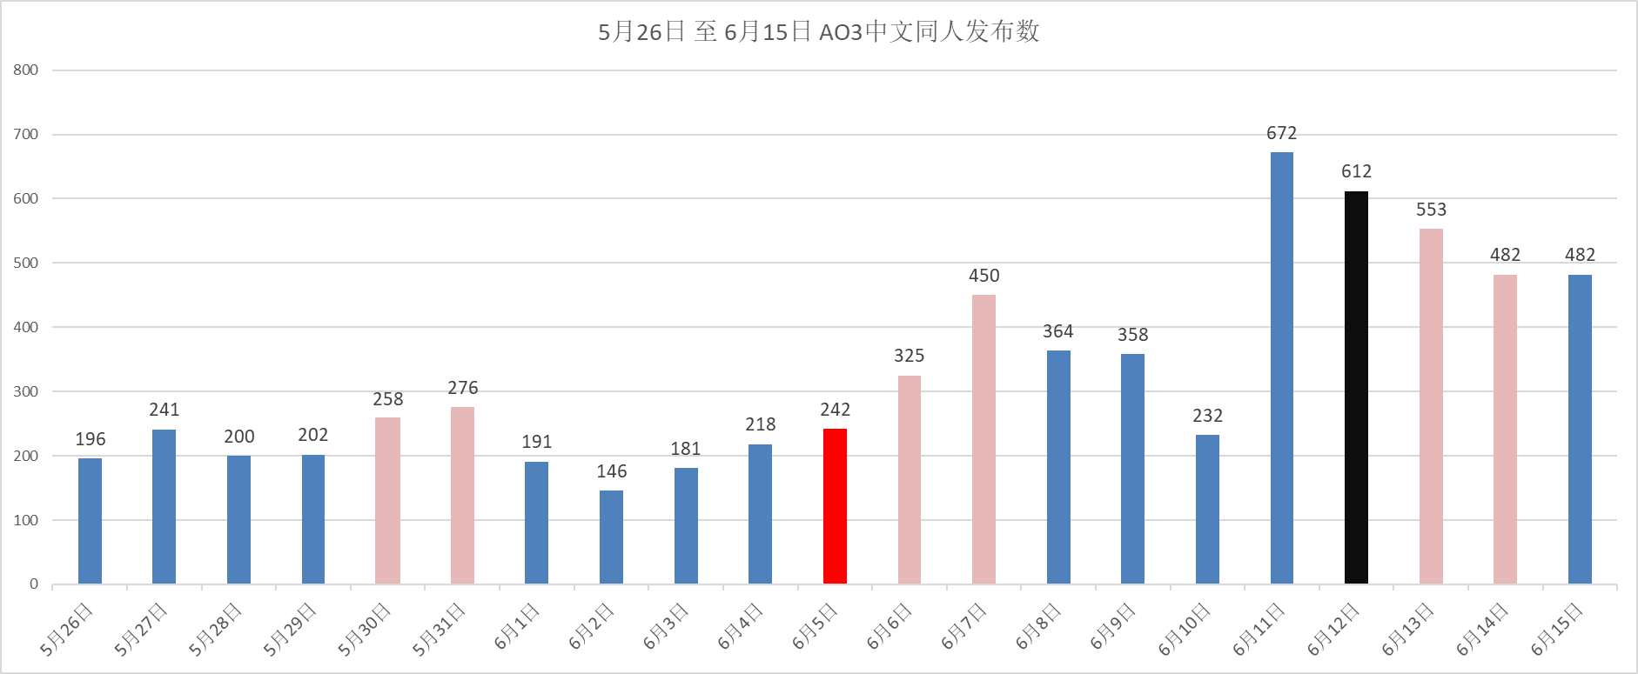

5月26日 至 6月15日 AO3中文同人发布数与英文同人对比图
 | 中文 | 英文 | 占比
2020-05-26 | 196 | 5209 | 3.76%
2020-05-27 | 241 | 5151 | 4.68%
2020-05-28 | 200 | 5046 | 3.96%
2020-05-29 | 202 | 5033 | 4.01%
2020-05-30 | 258 | 5334 | 4.84%
2020-05-31 | 276 | 5689 | 4.85%
2020-06-01 | 191 | 5111 | 3.74%
2020-06-02 | 146 | 5123 | 2.85%
2020-06-03 | 181 | 5185 | 3.49%
2020-06-04 | 218 | 5520 | 3.95%
2020-06-05 | 242 | 5654 | 4.28%
2020-06-06 | 325 | 6201 | 5.24%
2020-06-07 | 450 | 6735 | 6.68%
2020-06-08 | 364 | 6688 | 5.44%
2020-06-09 | 358 | 7099 | 5.04%
2020-06-10 | 232 | 7388 | 3.14%
2020-06-11 | 672 | 7671 | 8.76%
2020-06-12 | 612 | 8114 | 7.54%
2020-06-13 | 553 | 9189 | 6.02%
2020-06-14 | 482 | 10179 | 4.74%
2020-06-15 | 482 | 10178 | 4.74%

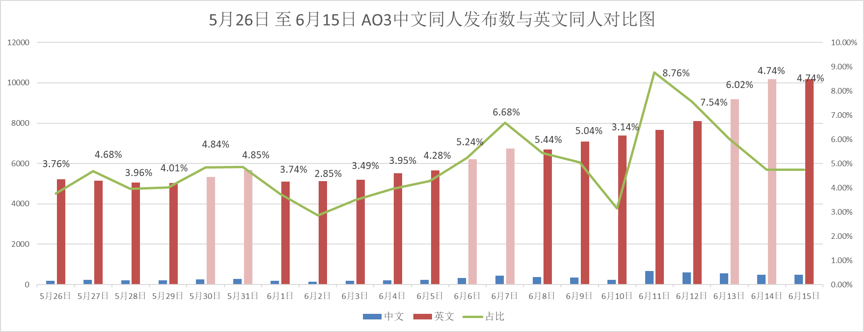

不同周 中文发文趋势对比
 | 01.04-01.10 | 02.22-02.28 | 02.29-03.06 | 05.26-06.01 | 06.02-06.8 | 06.09-06.15
 | 548 | 993 | 1146 | 196 | 146 | 358
 | 573 | 989 | 540 | 241 | 181 | 232
 | 494 | 921 | 640 | 200 | 218 | 672
 | 440 | 988 | 611 | 202 | 242 | 612
 | 459 | 963 | 544 | 258 | 325 | 553
 | 448 | 1082 | 667 | 276 | 450 | 482
 | 460 | 1234 | 531 | 191 | 364 | 482

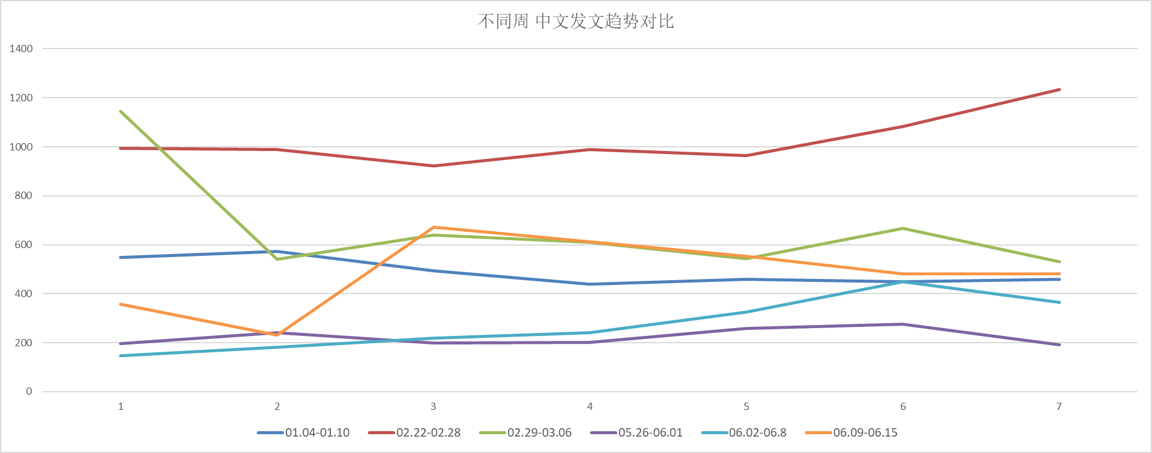

不同周数总中文同人发布总量对比
01.04-01.10 | 3422
02.22-02.28 | 7170
02.29-03.06 | 4679
05.26-06.01 | 1564
06.02-06.8 | 1926
06.09-06.15 | 3391

